Лист1
Смежности
 | A | B | C | D | E | F | Z
A | 0 | 1 | 0 | 0 | 0 | 0 | 0
B | 1 | 0 | 1 | 1 | 1 | 0 | 1
C | 0 | 1 | 1 | 0 | 1 | 1 | 0
D | 0 | 1 | 0 | 0 | 1 | 0 | 0
E | 1 | 1 | 1 | 1 | 0 | 1 | 0
F | 0 | 0 | 0 | 0 | 1 | 0 | 0
Z | 1 | 0 | 0 | 1 | 0 | 1 | 1

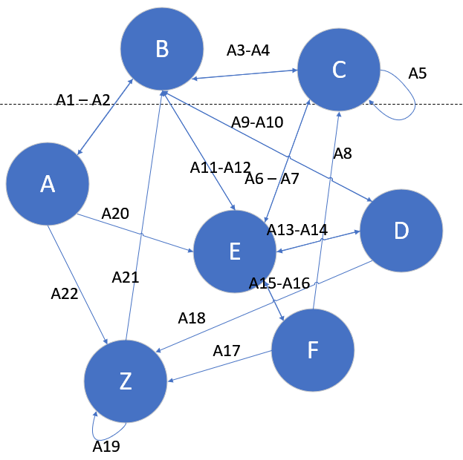
Инцидентности
 | A1 | A2 | A3 | A4 | A5 | A6 | A7 | A8 | A9 | A10 | A11 | A12 | A13 | A14 | A15 | A16 | A17 | A18 | A19 | A20 | A21 | A22
A | -1 | 1 | 0 | 0 | 0 | 0 | 0 | 0 | 0 | 0 | 0 | 0 | 0 | 0 | 0 | 0 | 0 | 0 | 0 | -1 | 0 | -1
B | 1 | -1 | -1 | 1 | 0 | 0 | 0 | 0 | -1 | 1 | 1 | -1 | 0 | 0 | 0 | 0 | 0 | 0 | 0 | 0 | 1 | 0
C | 0 | 0 | 1 | -1 | 1 | -1 | 1 | 1 | 0 | 0 | 0 | 0 | 0 | 0 | 0 | 0 | 0 | 0 | 0 | 0 | 0 | 0
D | 0 | 0 | 0 | 0 | 0 | 0 | 0 | 0 | 1 | -1 | 0 | 0 | -1 | 1 | 0 | 0 | 0 | -1 | 0 | 0 | 0 | 0
E | 0 | 0 | 0 | 0 | 0 | 1 | -1 | 0 | 0 | 0 | -1 | 1 | 1 | -1 | 1 | -1 | 0 | 0 | 0 | 1 | 0 | 0
F | 0 | 0 | 0 | 0 | 0 | 0 | 0 | -1 | 0 | 0 | 0 | 0 | 0 | 0 | -1 | 1 | -1 | 0 | 0 | 0 | 0 | 0
Z | 0 | 0 | 0 | 0 | 0 | 0 | 0 | 0 | 0 | 0 | 0 | 0 | 0 | 0 | 0 | 0 | 1 | 1 | 1 | 0 | -1 | 1

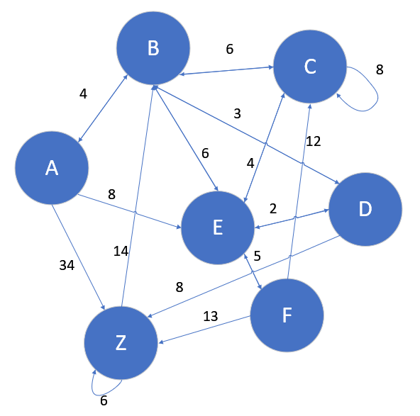
Весовая
 | A | B | C | D | E | F | Z
A |  | 4
B | 4 |  | 6 | 3 | 6 |  | 14
C |  | 6 | 8 |  | 4 | 12
D |  | 3 |  |  | 2
E | 8 | 6 | 4 | 2 |  | 5
F |  |  |  |  | 5
Z | 34 |  |  | 8 |  | 13 | 6

Список рёбер |  |  |  |  | Валентность |  |  |  |  |  |  | Пути
A-B |  |  |  |  | A |  | 1 | A |  | -2 |  | A-B-Z = 18
A-E |  |  |  |  | B |  | 5 | B |  | -4 |  | A-E-F-Z = 26
A-Z |  |  |  |  | C |  | 5 | C |  | -4 |  | A-B-E-F-Z = 28
B-A |  |  |  |  | D |  | 2 | D |  | -3 |  | A-B-D-Z = 15
B-C |  |  |  |  | E |  | 5 | E |  | -4 |  | A-B-D-E-F-Z = 27
B-D |  |  |  |  | F |  | 1 | F |  | -3 |  | A-B-C-E-F-Z = 32
B-E |  |  |  |  | Z |  | 5 | Z |  | -3
C-B
C-C
C-E
D-B
D-E
D-Z
E-B
E-C
E-D
E-D
F-C
F-E
F-Z
Z-B
Z-Z

